Sheet1
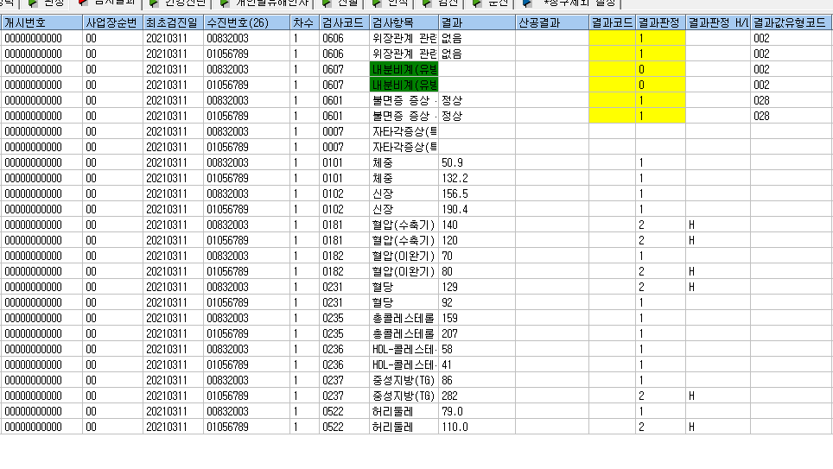
공단 자료 생성시, 사업장에서 대상 2명 조회 가능하며 결과값 및 인적에서는 대상자가 2명으로 뜨나,
판정란에서는 손원배님이 생성되지 않습니다. 확인 부탁드립니다.

